CARDA
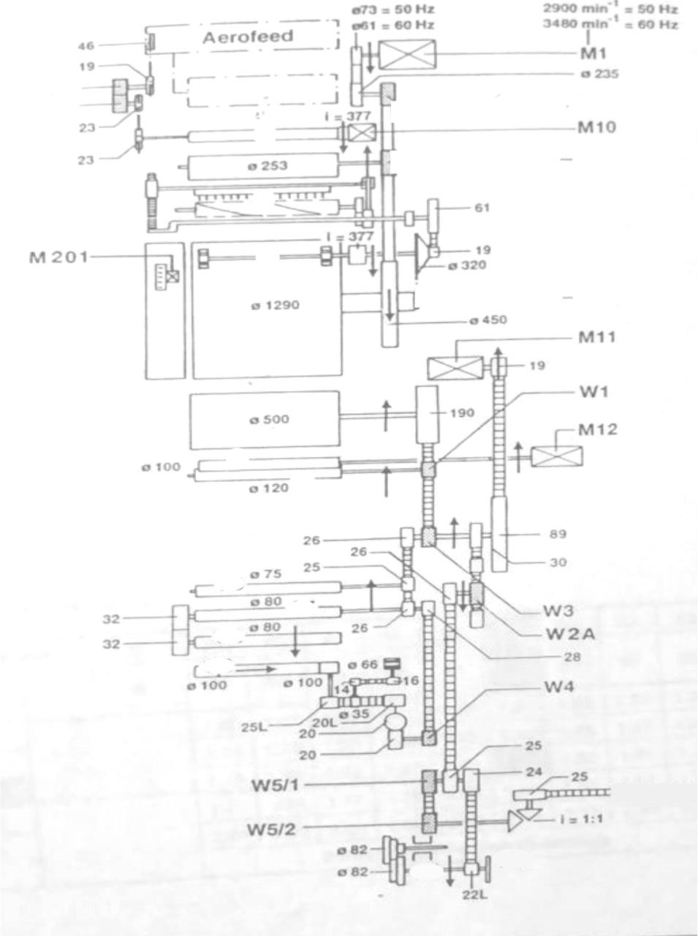
FICHA TECNICA CARDA
ENTRADA (ALIMENTACIÓN) |  | SALIDA (PRODUCCIÓN)
TIPO | PESO ALIMENTADO Ne | TIPO | PESO PRODUCIDO Ne
Napa | 15.5 | Cinta | 5.35
ESPECIFICACIONES |  | ENTREGA
VELOCIDAD DE MOTOR PRINCIPAL | DES. DEL CIL. ALIMENTADOR M/MIN | TRANS. DE MOV. CALCULADA | PRODUCCION (Kg/hr)
4000 rpm | 1.16 | 477 rpm | 38.53 kg/hrs
DES. DEL CIL. PRODUCTOR M/MIN | DOBLADOS | PRODUCCION (g/min) | MINUTOS EN PRODUCIR LO PROGRAMADO (500Kg)
120 | 1 | #VALUE! | #VALUE!
ESTIRAJE | DESPERDICIO (%) | HORAS EN PRODUCIR LO PROGRAMADO (500Kg) | KG PRODUCIDOS
84 | 2.5 | #VALUE! | 487.5
METROS PRODUCIDOS |  | 91121.49 m
EFICIENCIA | 12.65 | # SALIDAS | 1
Número de la cinta | .59/450
5.35

MANUAR 1
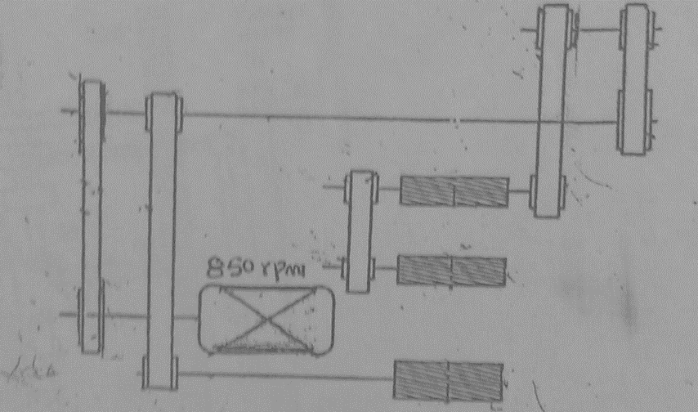
FICHA TECNICA ESTIRADOR 1
ENTRADA (ALIMENTACIÓN) |  | SALIDA (PRODUCCIÓN)
TIPO | PESO ALIMENTADO Ne | TIPO | PESO PRODUCIDO Ne
Cinta | 5.35 | Cinta | 0.14
ESPECIFICACIONES |  | ENTREGA
VELOCIDAD DE MOTOR PRINCIPAL | DES. DEL CIL. ALIMENTADOR M/MIN | TRANS. DE MOV. CALCULADA RPM | PRODUCCION (Kg/hr)
3600 rpm | 1.36 | 3183 | 101.04322286
DES. DEL CIL. PRODUCTOR M/MIN | DOBLADOS | PRODUCCION (g/min) | MINUTOS EN PRODUCIR LO PROGRAMADO (500Kg)
400 | 6 | 1684.0537143 | 296.90264376
ESTIRAJE | DESPERDICIO (%) | HORAS EN PRODUCIR LO PROGRAMADO (500Kg) | KG PRODUCIDOS
4.01 | 0.2 | 5.05 | 486.525
METROS PRODUCIDOS |  | 121321.69
EFICIENCIA | 0.998 | # SALIDAS | 1

MANUAR 2
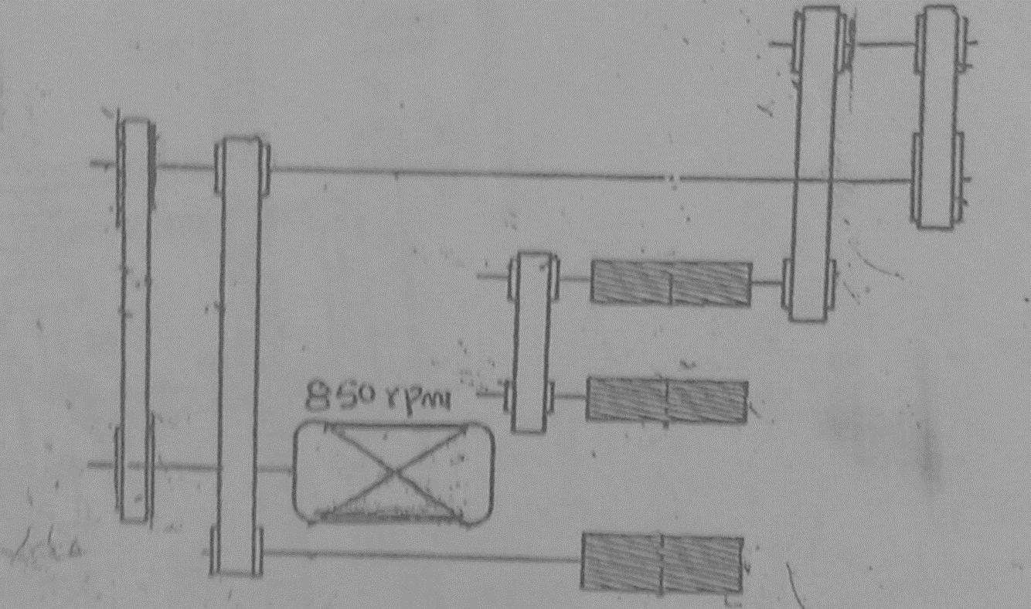
FICHA TECNICA ESTIRADOR 2
ENTRADA (ALIMENTACIÓN) |  | SALIDA (PRODUCCIÓN)
TIPO | PESO ALIMENTADO Ne | TIPO | PESO PRODUCIDO Ne
Cinta | 0.14 | Cinta | 0.13
ESPECIFICACIONES |  | ENTREGA
VELOCIDAD DE MOTOR PRINCIPAL | DES. DEL CIL. ALIMENTADOR M/MIN | TRANS. DE MOV. CALCULADA RPM | PRODUCCION (Kg/hr)
3600 rpm | 1.36 | 3183 | 108.81577846
DES. DEL CIL. PRODUCTOR M/MIN | DOBLADOS | PRODUCCION (g/min) | MINUTOS EN PRODUCIR LO PROGRAMADO (500Kg)
400 | 8 | 1813.5963077 | 275.69531206
ESTIRAJE | DESPERDICIO (%) | HORAS EN PRODUCIR LO PROGRAMADO (500Kg) | KG PRODUCIDOS
7.4285714286 | 0.2 | 5.6 | 485.55195
METROS PRODUCIDOS |  | 136376.4
EFICIENCIA | 0.998 | # SALIDAS | 1

CONTINUA
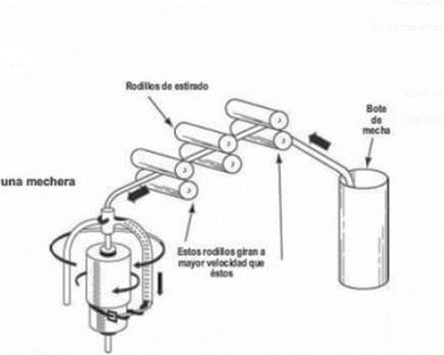
FICHA TECNICA TROCIL
ENTRADA (ALIMENTACIÓN) |  | SALIDA (PRODUCCIÓN)
TIPO | PESO ALIMENTADO Ne | TIPO | PESO PRODUCIDO Ne
Mecha (Pabilo) | 15.5 | Hilo Anillo | 0.038
ESPECIFICACIONES |  | ENTREGA
VELOCIDAD DE MOTOR PRINCIPAL | DES. DEL CIL. ALIMENTADOR M/MIN | TRANS. DE MOV. CALCULADA RPM | PRODUCCION (Kg/hr)
12723684.21m/min | 5710.5263158 | 10780 | 3752.4262131
DES. DEL CIL. PRODUCTOR M/MIN | DOBLADOS | PRODUCCION (g/min) | MINUTOS EN PRODUCIR LO PROGRAMADO (500Kg)
14 | 1 | 62540.436884 | 7.9948274254
ESTIRAJE | DESPERDICIO (%) | HORAS EN PRODUCIR LO PROGRAMADO (500Kg) | KG PRODUCIDOS
0.0024516129032 | 0.2 | 0.13324712376 | 483.61168441
METROS PRODUCIDOS |  | 31.116227578
EFICIENCIA | 0.998 | # SALIDAS | 288

CONERA
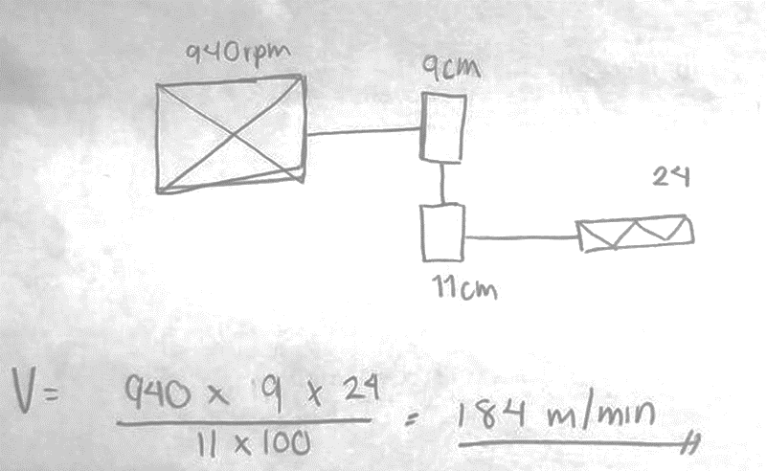
FICHA TECNICA CONERA
ENTRADA (ALIMENTACIÓN) |  | SALIDA (PRODUCCIÓN)
TIPO | PESO ALIMENTADO Ne | TIPO | PESO PRODUCIDO Ne
Mecha (Pabilo) | 8 | Hilo Anillo | 8.2
ESPECIFICACIONES |  | ENTREGA
VELOCIDAD DE MOTOR PRINCIPAL | DES. DEL CIL. ALIMENTADOR M/MIN | TRANS. DE MOV. CALCULADA RPM | PRODUCCION (Kg/hr)
800 | 16.390243902 | 7675 | 3.4813432695
DES. DEL CIL. PRODUCTOR M/MIN | DOBLADOS | PRODUCCION (g/min) | MINUTOS EN PRODUCIR LO PROGRAMADO (500Kg)
16.8 | 1 | 58.022387824 | 8617.363379
ESTIRAJE | DESPERDICIO (%) | HORAS EN PRODUCIR LO PROGRAMADO (500Kg) | KG PRODUCIDOS
1.025 | 0.1 | 143.62272298 | 483.12807272
METROS PRODUCIDOS |  | 6707.8398177
EFICIENCIA | 0.999 | # SALIDAS | 48

TORZAL
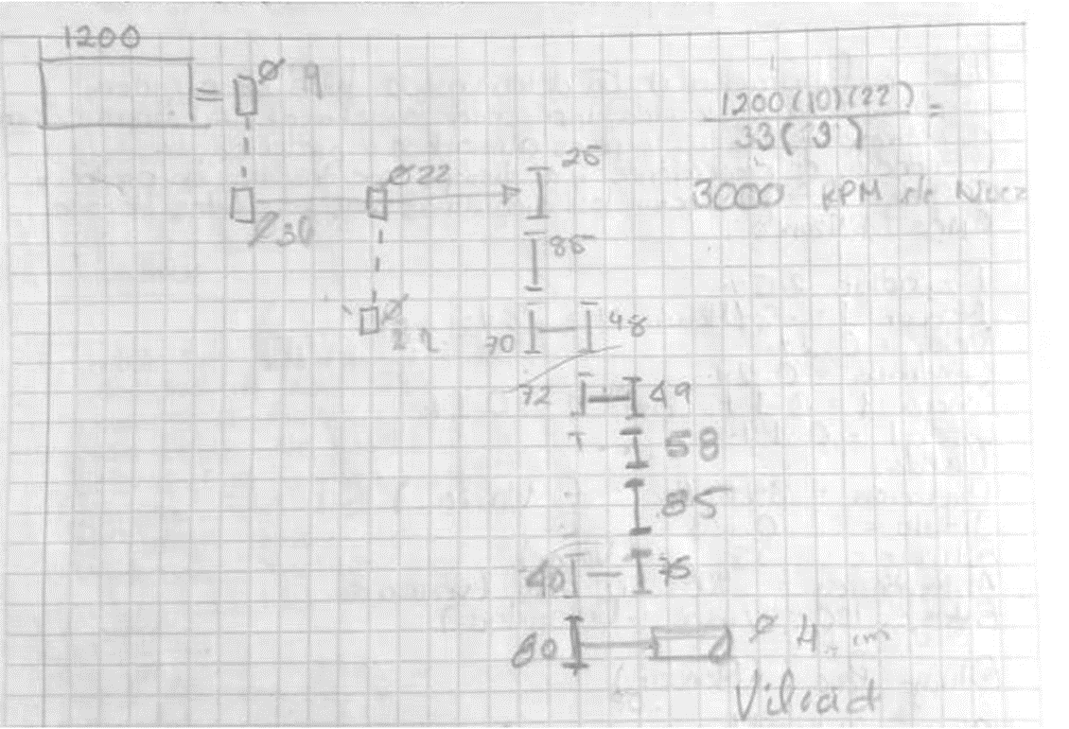
FICHA TECNICA TORZAL
ENTRADA (ALIMENTACIÓN) |  | SALIDA (PRODUCCIÓN)
TIPO | PESO ALIMENTADO Ne | TIPO | PESO PRODUCIDO Ne
Mecha (Pabilo) | 8 | Hilo Anillo | 4
ESPECIFICACIONES |  | ENTREGA
VELOCIDAD DE MOTOR PRINCIPAL | DES. DEL CIL. ALIMENTADOR M/MIN | TRANS. DE MOV. CALCULADA RPM | PRODUCCION (Kg/hr)
1700 | 9.23 | 6233.3 | 1.3069888229
DES. DEL CIL. PRODUCTOR M/MIN | DOBLADOS | PRODUCCION (g/min) | MINUTOS EN PRODUCIR LO PROGRAMADO (500Kg)
9.23 | 2 | 21.783147048 | 22953.524525
ESTIRAJE | DESPERDICIO (%) | HORAS EN PRODUCIR LO PROGRAMADO (500Kg) | KG PRODUCIDOS
1 | 0.1 | 382.55874208 | 482.64494465
METROS PRODUCIDOS |  | 3268.8448673
EFICIENCIA | 0.999 | # SALIDAS | 16

CONERA 2

FICHA TECNICA CONERA 2
ENTRADA (ALIMENTACIÓN) |  | SALIDA (PRODUCCIÓN)
TIPO | PESO ALIMENTADO Ne | TIPO | PESO PRODUCIDO Ne
Mecha (Pabilo) | 4 | Hilo Anillo | 4.2
ESPECIFICACIONES |  | ENTREGA
VELOCIDAD DE MOTOR PRINCIPAL | DES. DEL CIL. ALIMENTADOR M/MIN | TRANS. DE MOV. CALCULADA RPM | PRODUCCION (Kg/hr)
1460 | 16 | 7675 | 2.265636096
DES. DEL CIL. PRODUCTOR M/MIN | DOBLADOS | PRODUCCION (g/min) | MINUTOS EN PRODUCIR LO PROGRAMADO (500Kg)
16.8 | 1 | 37.7606016 | 13241.31446
ESTIRAJE | DESPERDICIO (%) | HORAS EN PRODUCIR LO PROGRAMADO (500Kg) | KG PRODUCIDOS
1.05 | 0.1 | 220.68857434 | 482.16229971
METROS PRODUCIDOS |  | 3428.8548235
EFICIENCIA | 0.999 | # SALIDAS | 16

